상품제안서
유어 플래너 만년 다이어리 위클리 플래너 A5 | 상품코드: S43952

 |  |  |  |  |  |  | 02-713-8555 | www.synergygift.co.kr
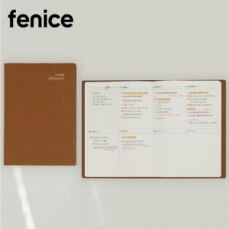

【상세/제작정보】

【인쇄/포장옵션】 | 불박, 금박, 은박 / 크라프트케이스

【공급단가】 | 수량 | 100~ | 300~ | 500~ | 1,000~ | 3,000~
*VAT별도 | 단가 | 11,700원 | 11,300원 | 10,500원 | 9,850원 | 9,350원

【상품 URL】 | https://www.synergygift.co.kr:443/src/goods_detail.php?gdno=43952

